Sheet1
 |  | 签到系统研发周期评估
模块 | 阶段 | 任务/活动 | 计划开始时间 | 计划完成时间
 | Mysql数据库设计 | 数据库调研，数据库设计和重构；数据库脚本编写； | 2019-03-18 | 2019-03-31
研发 | 后台开发 | 服务端重构，数据库操作，用户登陆管理； | 2019-04-01 | 2019-04-13
 | 前端web开发 | 界面设计，接口开发，客户端代码编写； | 2019-04-14 | 2019-04-27
 | 微信端开发 | 用户注册与登录管理，业务编写，接口开发； | 2019-04-28 | 2019-05-11
 | 功能开发 | 微信客户端的学生活动纬度管理，web端的导入导出实现； | 2019-05-12 | 2019-05-18
第一轮发测 | 公网环境压力测试 | 编写自动化发布文档，公网上跑项目持久测试和压力测试； | 2019-05-19 | 2019-05-25
第二轮发测 | 修复第一轮问题，走第二轮测试 | 修复问题并验证，压力测试； | 2019-05-26 | 2019-06-01

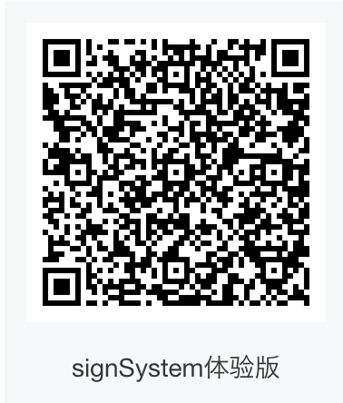
项目git地址： | git@github.com:icoty/wechatApplet.git
后台服务器： | 45.40.199.171 所在目录：/home/ruanwei 用户民： ruanwei 密码：ruanwei mysql用户：root 密码：ruanwei
小程序码：

 |  | ßßß

